상품제안서
캘러웨이 매직 크롬스포트 트리플트랙 12구(4pc) | 상품코드: F18019

 |  |  |  |  |  |  | 02-412-0044 | www.easy1.co.kr
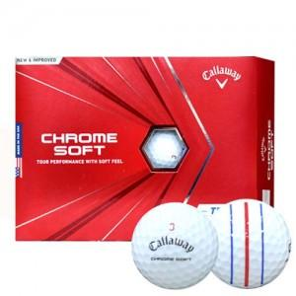

【상세/제작정보】

【인쇄/포장옵션】 | 실크 / 포장지포장

【공급단가】 | 수량 | 50~ | 100~ | 500~ | 1,000~ | 2,000~
*VAT별도 | 단가 | 71,550원 | 68,900원 | 66,250원 | 63,600원 | 62,010원

【상품 URL】 | http://www.easy1.co.kr/src/goods_detail.php?gdno=18019

